상품제안서
야광)미니선풍기 손선풍기 핸디선풍기/휴대용선풍기-A급//충전식 | 상품코드: F25576

 |  |  |  |  |  |  | 02-412-0044 | www.easy1.co.kr
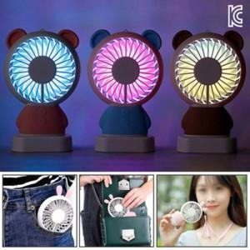

【상세/제작정보】 | 인쇄문의

【인쇄/포장옵션】 | 실크 / 포장지포장

【공급단가】 | 수량 | 100~ | 300~ | 500~ | 1,000~ | 3,000~
*VAT별도 | 단가 | 8,500원 | 8,360원 | 8,160원 | 7,950원 | 7,820원

【상품 URL】 | http://www.easy1.co.kr/src/goods_detail.php?gdno=25576

